Dame
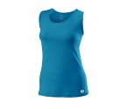
TOP | wr3042032

TAILLE | XS | S | M | L | XL
QUANTITE

Prix | 30 € |  |  |  | QUANTITE | 0 | PRIX | 0 €

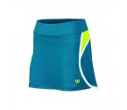
JUPE | wra708902

TAILLE | XS | S | M | L | XL
QUANTITE

Prix | 38 € |  |  |  | QUANTITE | 0 | PRIX | 0 €

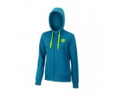
SWEAT | wra709503

TAILLE | XS | S | M | L | XL
QUANTITE

Prix | 65 € |  |  |  | QUANTITE | 0 | PRIX | 0 €

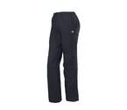
PANTALON | wra3055200

TAILLE | XS | S | M | L | XL
QUANTITE

Prix | 50 € |  |  |  | QUANTITE | 0 | PRIX | 0 €

TOTAL DAME |  |  |  |  | QUANTITE | 0 | PRIX | 0 €

Fille
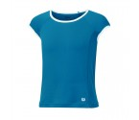
TOP | wra709903

TAILLE | XS (8) | S (10) | M (12) | L (14)
QUANTITE

Prix | 25 € |  |  |  | QUANTITE | 0 | PRIX | 0 €

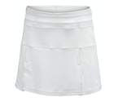
JUPE | wr4010110

TAILLE | XS (8) | S (10) | M (12) | L (14)
QUANTITE

Prix | 35 € |  |  |  | QUANTITE | 0 | PRIX | 0 €

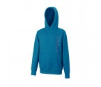
SWEAT | wra711102

TAILLE | XS (8) | S (10) | M (12) | L (14)
QUANTITE

Prix | 47 € |  |  |  | QUANTITE | 0 | PRIX | 0 €

TOTAL FILLE |  |  |  |  | QUANTITE | 0 | PRIX | 0 €

Homme
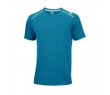
POLO | wra703002

TAILLE | S | M | L | XL | XXL
QUANTITE

Prix | 35 € |  |  |  | QUANTITE | 0 | PRIX | 0 €

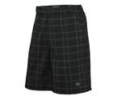
SHORT | wr1059700

TAILLE | S | M | L | XL | XXL
QUANTITE

Prix | 40 € |  |  |  | QUANTITE | 0 | PRIX | 0 €

SWEAT | wra709503

TAILLE | S | M | L | XL | XXL
QUANTITE

Prix | 65 € |  |  |  | QUANTITE | 0 | PRIX | 0 €

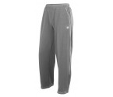
PANTALON | wre240007

TAILLE | S | M | L | XL | XXL
QUANTITE

Prix | 47 € |  |  |  | QUANTITE | 0 | PRIX | 0 €

TOTAL HOMME |  |  |  | NBRE DE PIECES |  | 0 | TOTAL | 0 €

Garcon
POLO | wra711402

TAILLE | XS (8) | S (10) | M (12) | L (14)
QUANTITE

Prix | 30 € |  |  |  | QUANTITE | 0 | PRIX | 0 €

SHORT | wr2008700

TAILLE | XS (8) | S (10) | M (12) | L (14)
QUANTITE

Prix | 33 € |  |  |  | QUANTITE | 0 | PRIX | 0 €

SWEAT | wra712402
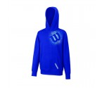
TAILLE | XS (8) | S (10) | M (12) | L (14)
QUANTITE

Prix | 45 € |  |  |  | QUANTITE | 0 | PRIX | 0 €

PANTALON | wre240008

TAILLE | XS (8) | S (10) | M (12) | L (14)
QUANTITE

Prix | 40 € |  |  |  | QUANTITE | 0 | PRIX | 0 €

TOTAL GARCON |  |  |  | NBRE DE PIECES |  | 0 | TOTAL | 0 €

